Sheet2
价格执行协议 2023065-B
甲方：湖南光华荣昌汽车部件有限公司
乙方：吉林省方舟电子科技有限公司
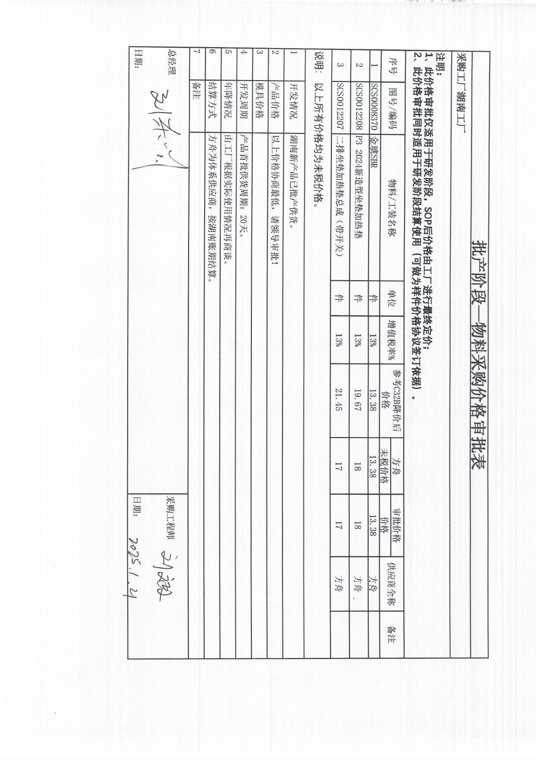
甲乙双方在保持互惠互利的基础上，为保持长久的合作关系，双方携手共同占领大市场，特签定价格协 议如下：
乙方供货价格： (含运费，以未税价格为准)
序号 | QAD代码 | 零部件名称 | 规格 | 单位 |  | 备注
 |  |  |  |  | 2024年
1 | SCS0012251 | C40D左侧SBR | 按封样 | 个 | 13.38
2 | SCS0012252 | C40D中间SBR | 按封样 | 个 | 12.88
3 | SCS0012253 | C40D右侧SBR | 按封样 | 个 | 13.38
4 | SCS0008370 | 金琥SBR | 按封样 | 个 | 13.38
5 | SCS0012207 | 靠背加热垫 | 按封样 | 个 | 17.00
6 | SCS0012208 | 坐垫加热垫 | 按封样 | 个 | 18.00
7 | SCS0012265 | C32B左侧SBR | 按封样 | 个
8 | SCS0012266 | C32B中间SBR | 按封样 | 个
9 | SCS0012267 | C32B右侧SBR | 按封样 | 个
二、 发票开具：乙方必须开具国家规定税率的增值税专用发票。
三、 价格执行从2024年12月1日起至2025年12月31日。
四、 结算账期及方式：入库结算，发票挂账后的下个月的第一日起60天返款，承兑结算。
五、 双方合作中出现质量、技术、物料等问题按相应的合同(协议)办理。
六、 此协议一式四份，经双方代表签字后即生效，同时具备法律效力。
七、供应商接到此通知后两日内确认回传，否则视为默认。
甲方代表签字： 乙方代表签字：
时 间 ： 时 间：

